Reporte de Formatos
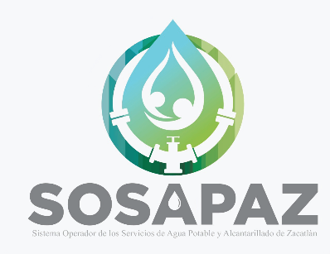 |  |  | SISTEMA OPERADOR DE LOS SERVICIOS DE AGUA POTABLE Y ALCANTARILLADO DEL MUNICIPIO DE ZACATLÁN
Título |  |  | Nombre corto |  |  | Descripción
Sanciones administrativas a las personas servidoras públicas |  |  | LTAIPEP_54_XVII |  |  | El listado de personas servidoras públicas con sanciones administrativas firmes, especificando la causa de sanción y la disposición, de conformidad con lo establecido en las disposiciones jurídicas aplicables
Tabla Campos
Ejercicio | Fecha de inicio del periodo que se informa | Fecha de término del periodo que se informa | Nombre(s) de la persona servidora pública | Primer apellido de la persona servidora pública | Segundo apellido de la persona servidora pública | Sexo (catálogo) | Clave o nivel del puesto | Denominación del puesto (de acuerdo con el catálogo que en su caso regule la actividad del sujeto obligado) (Redactados con perspectiva de género) | Denominación del cargo | Denominación del área de adscripción de la persona servidora pública | Tipo de sanción | Temporalidad de la sanción | Orden jurisdiccional de la sanción (catálogo) | Autoridad sancionadora | Número de expediente | Fecha de resolución en la que se aprobó la sanción | Causa de la sanción | Denominación de la normatividad infringida | Artículo de la normatividad infringida | Fracción de la normatividad infringida | Fecha de inicio del procedimiento administrativo (día/mes/año) | Fecha de conclusión del procedimiento administrativo (día/mes/año) | Monto de la indemnización establecida | Monto de la indemnización efectivamente cobrada | Fecha de cobro de la indemnización (día/mes/año) | Área(s) responsable(s) que genera(n), posee(n), publica(n) y actualiza(n) la información | Fecha de actualización | Nota
2026 | 2026-04-01 | 2026-06-30 | N/A | N/A | N/A | N/A | N/A | N/A | N/A | N/A | N/A | N/A | N/A | N/A | N/A | N/A | N/A | N/A | N/A | N/A | N/A | N/A | N/A | N/A | N/A | Contraloría | 2026-06-30 | Ninguna

